Fiche-type
Fiche de sécurité machine |  | DATE : … |  | Protections collectives | Bouton d’arrêt d’urgence
NOM + référence MACHINE |  | VERSION : …

 |  |  | Familles risques |  | PICTOGRAMMES PRODUITS CHIMIQUES

 |  |  | Risques de chutes | Chutes de hauteur (ouvertures sol)
 |  |  |  | Chutes de hauteur (échelles, échafaudage, nacelles,...)
 |  |  |  | Glissades, trébuchements
 |  |  |  | Chute de plain pieds
 |  |  |  | Chute avec dénivellation
 |  |  |  | Chutes d'objets et effondrements
 |  |  | Risques mécaniques | Ecrasement, coincement
 |  |  |  | Chocs, heurt
 |  |  |  | Perforation, cisaillement | PICTOGRAMMES D'OBLIGATION
 |  |  |  | Projections, éclatements
 |  |  |  | Entraînement, happement
 |  |  |  | Coupures, sectionnement. | 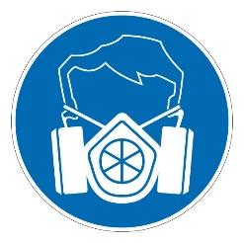 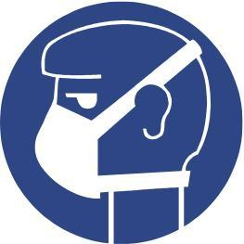 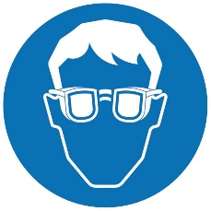 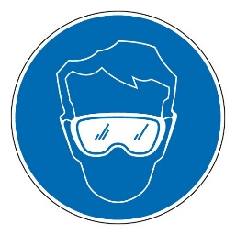 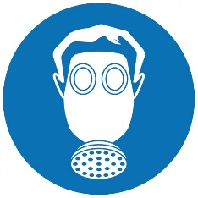      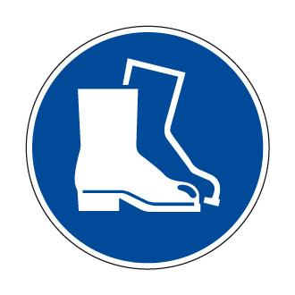 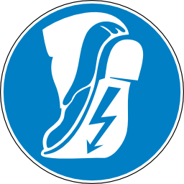  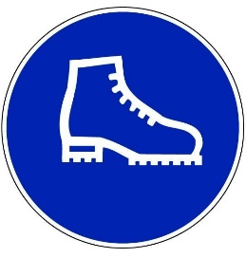 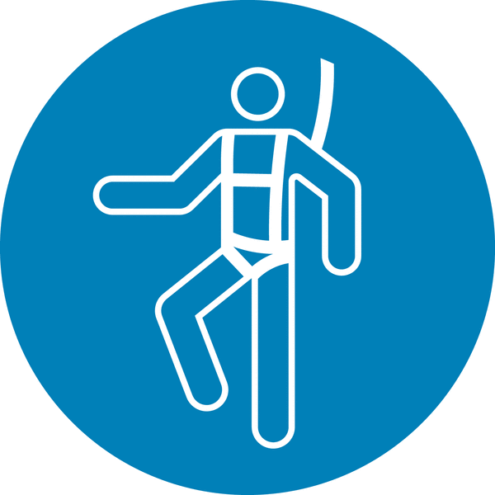  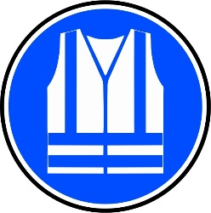     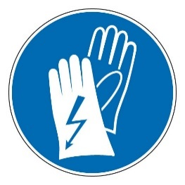 
 |  |  |  | Fluides sous pression
 |  |  | Risques électriques | Contact direct avec éléments sous tension
 |  |  |  | Contact indirect avec éléments sous tension
 |  |  |  | Electricité statique
 |  |  |  | Décharges haute tension
 |  |  |  | Courts-circuits, surchages
 |  |  |  | Champs électromagnétiques
 |  |  |  | Champs électromagnétiques + laser
 |  |  | Risques thermiques | Brûlures par contact avec des objets à haute température
 |  |  |  | Brûlures par contact avec des flammes
 |  |  |  | Explosion
 |  |  |  | Rayonnement de sources de chaleur
 |  |  |  | Contact avec des objets à très basse température
 |  |  |  | Atteinte à la santé dûs à un environnement de travail chaud ou froid
Pictogrammes d’interdiction | Pictogrammes d’obligation | Pictogrammes d'avertissement | Risques liés au bruit | Détérioration de l'audition par un niveau de bruit élevé
 |  |  |  | Interférence au niveau communication
 |  |  |  | Perception des signaux acoustiques
 |  |  | Risques liés aux vibrations | Vibrations par des machines tenues à la main
 |  |  |  | Vibrations transmises à l'ensemble du corps (engins, ...)
 |  |  | Risques de rayonnements | Rayonnements basses fréquences, fréquences radio, micro-ondes
 |  |  |  | Rayonnements lumineux IR et UV
 |  |  |  | Rayonnement laser
 |  |  |  | Rayonnement lumineux visible ( éblouissement, effet stroboscopique,...)
 |  |  | Risques chimiques | Inhalation produits dangereux (vapeurs, gaz, brouillard)
 |  |  |  | Inhalation poussières fines particules
 |  |  |  | Réactions entre produits (incendie, explosion…)
 |  |  |  | Contacts peau, muqueuses, plaies ouvertes
 |  |  |  | Amiante
 |  |  |  | Manque d'oxygène
 |  |  | Risques biologiques | Présence de bactéries, de virus
 |  |  | Risques ergonomiques | Efforts excessifs
 |  |  |  | Mauvais posture de travail
 |  |  |  | Charges lourdes
 |  |  |  | Conception, l'emplacement, l'accessibilité des commandes
 |  |  |  | TMS (travail répétitif)
 |  |  |  | Ecrans de visualisation, travail sur écran, …
 |  |  |  | Surcharge ou la sous-charge mentale
 |  |  |  | Stress
 |  |  |  | Inadéquation de l'éclairage général, de l'éclairage local
 |  |  | Risques d'incendie | Manutention, la mise en oeuvre, le stockage de produits inflammables
 |  |  |  | Surchauffe des installations
 |  |  |  | Présence de flammes nues
 |  |  |  | Production d'étincelles

 |  |  |  | Manque ou à l'absence de moyens d'extinction


 |  |  |  | Manque ou à l'absence d'éclairage de secours
 |  |  |  | Manque d'accessibilité des moyens d'extinction
Prescriptions générales |  |  |  | Manque d'accessibilité des voies et sorties de secours
- Porter des vêtements ajustés |  |  |  | Manque de signalisation de sécurité
- Mettre en place les protecteurs |  |  | Autres risques | Travail isolé
… |  |  |  | Collision avec véhicules externes (poids lourds, camion poubelle,…)
… |  |  |  | Collision avec engins internes (chariot élévateur, nacelle,…)
…
… |  |  | PICTOGRAMMES INTERDICTION
…
… |  |  |  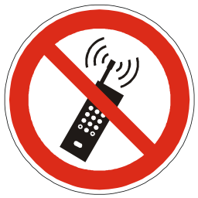 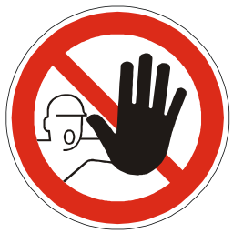 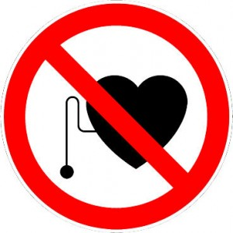 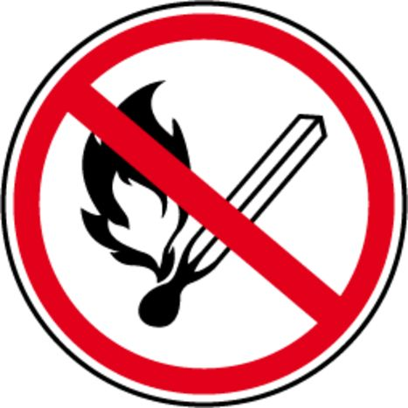 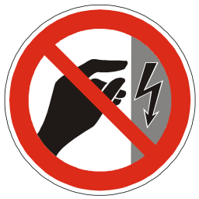 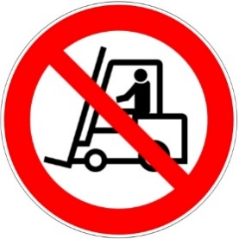 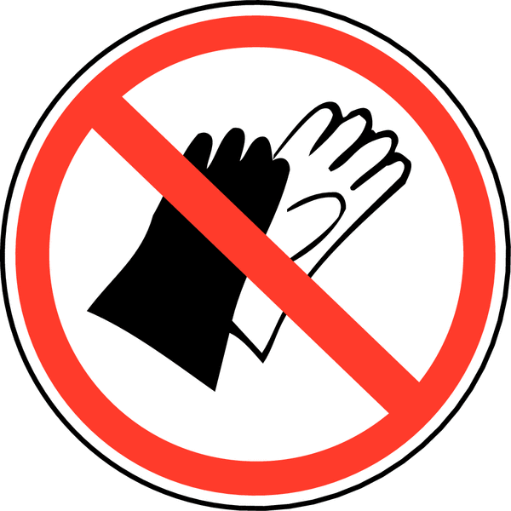 
…
…
Risques particuliers et mesures de sécurité
…
…
… |  |  | PICTOGRAMMES DES GANTS
…
 |  |  |     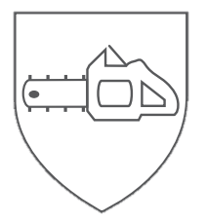

Réalisé par | …
Avis du SIPPT | …
Validé par | …
 |  |  | PICTOGRAMMES D'AVERTISSEMENT
Modèle créé par
 |  |  | 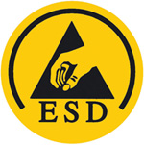 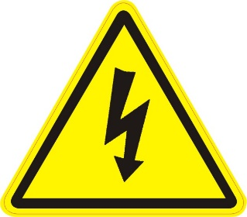 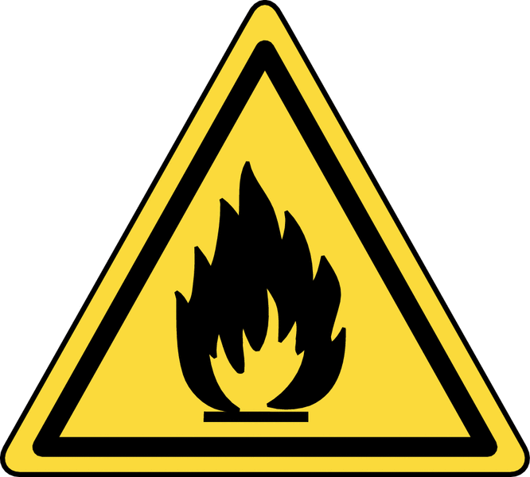  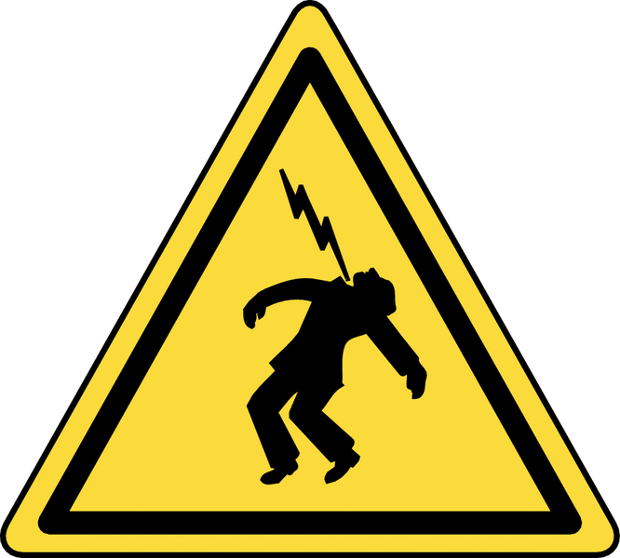 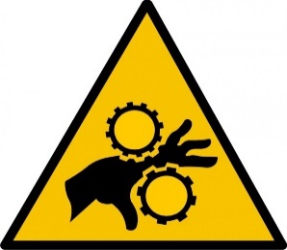 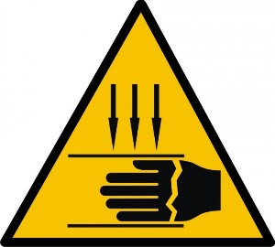 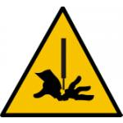 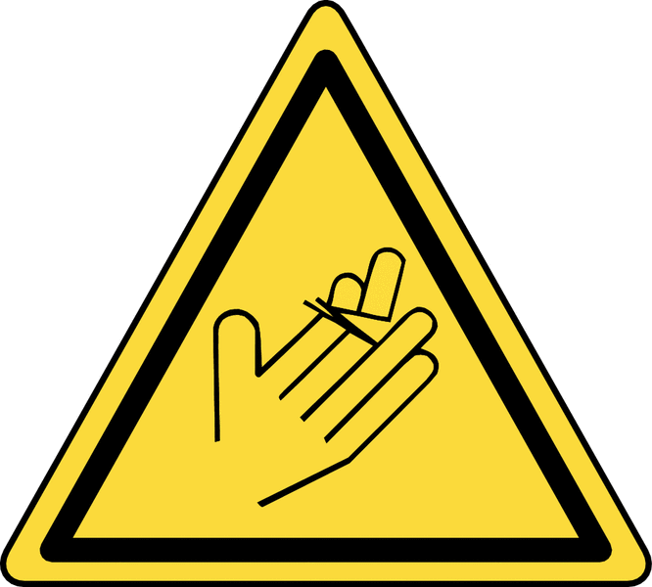 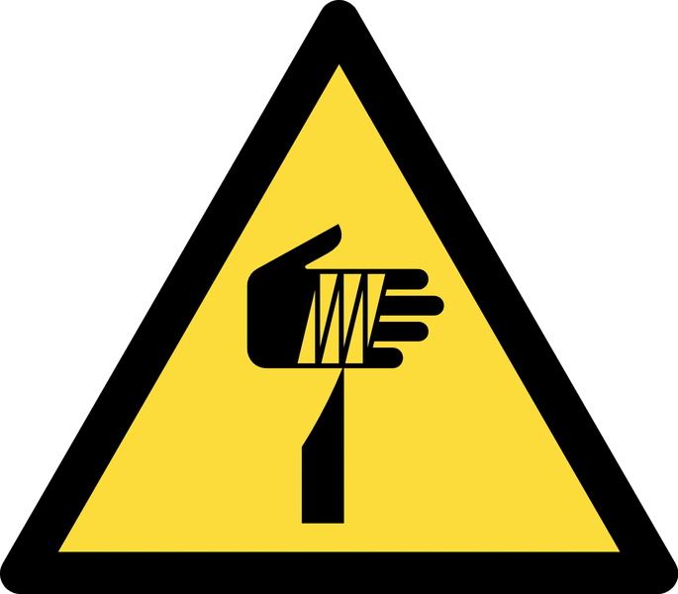 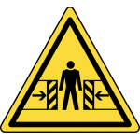 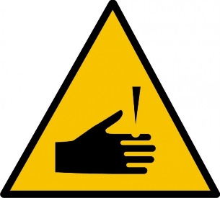 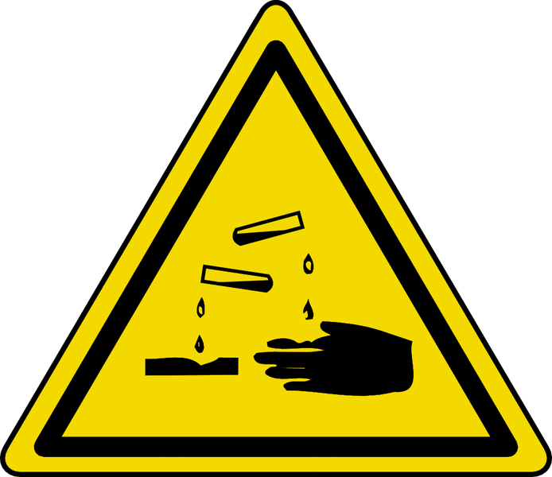 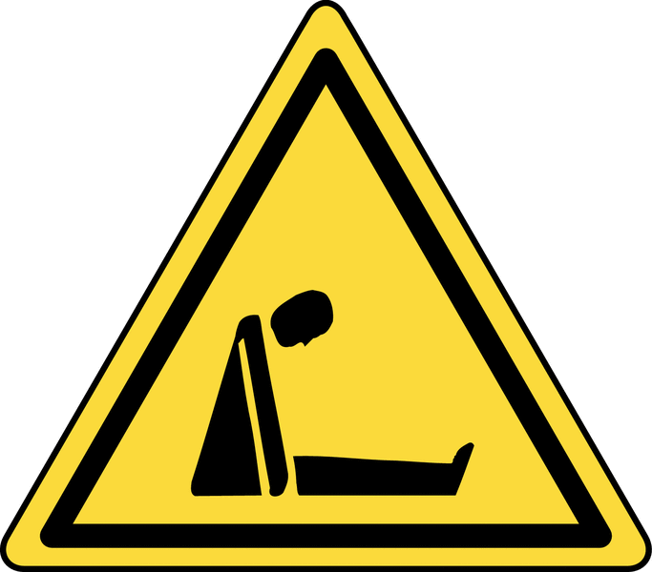 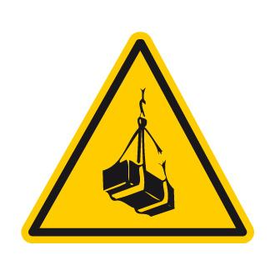 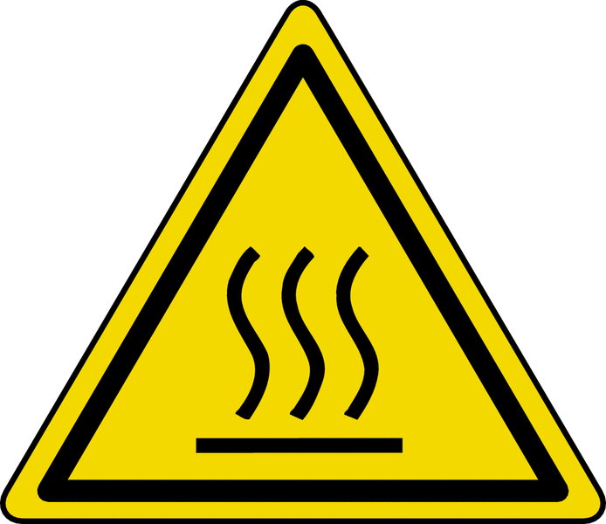 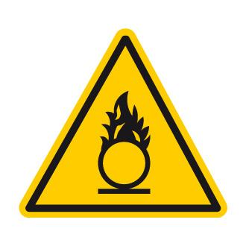 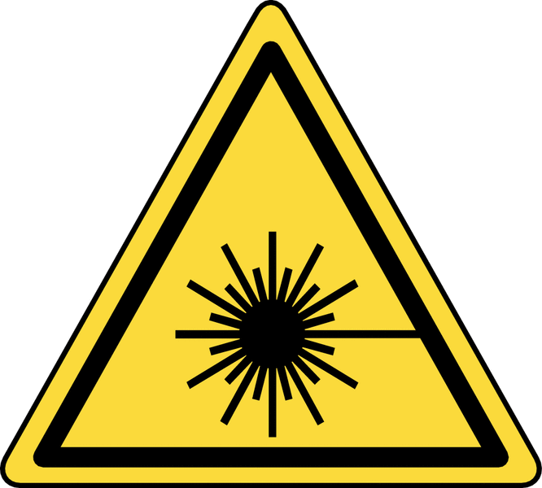 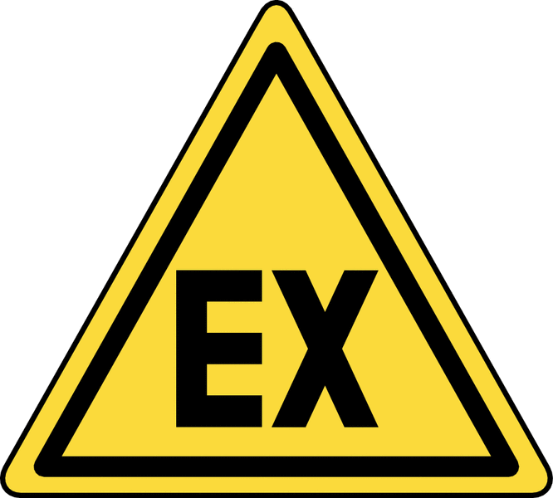 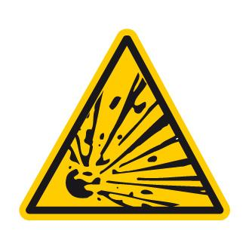 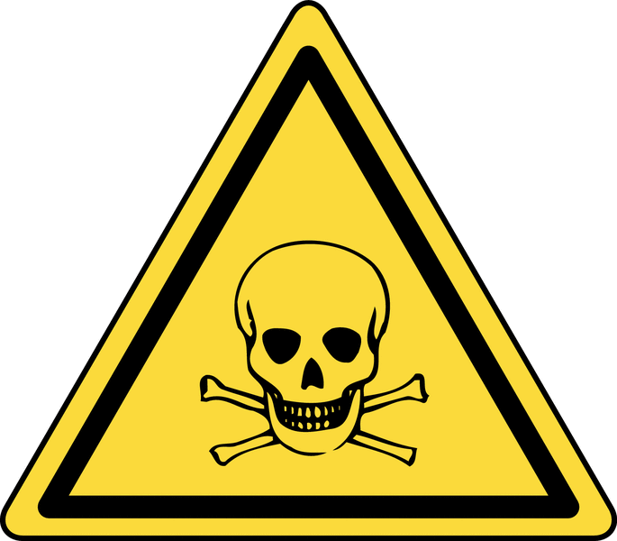 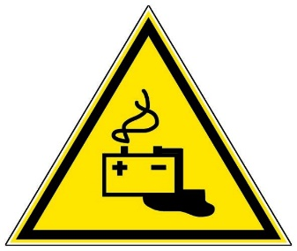 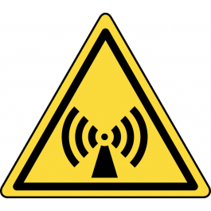  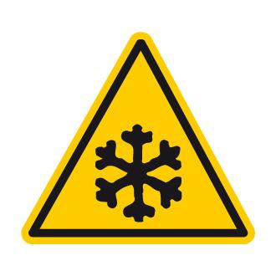 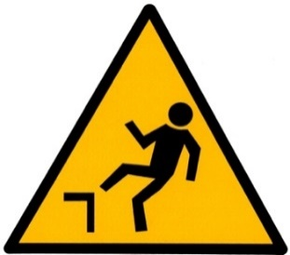 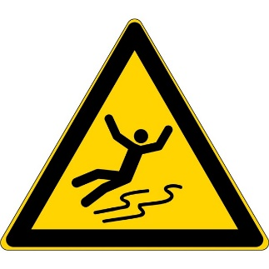 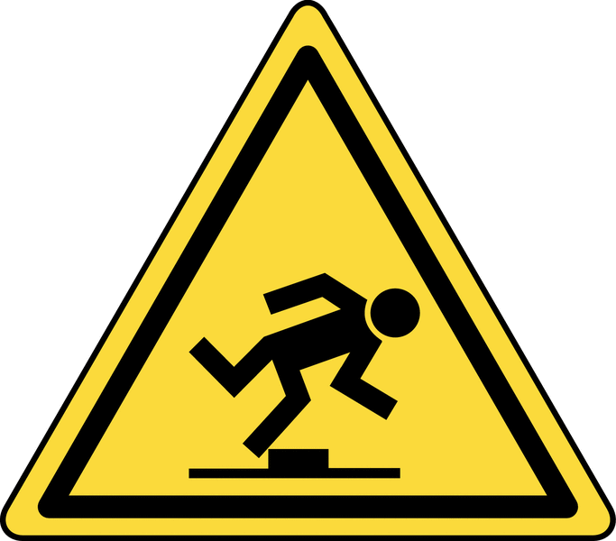 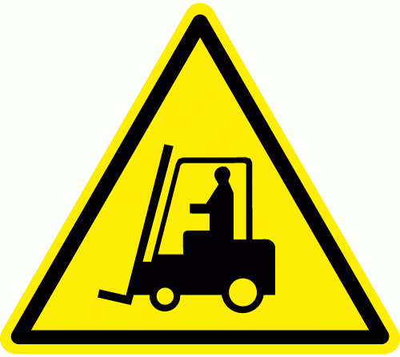 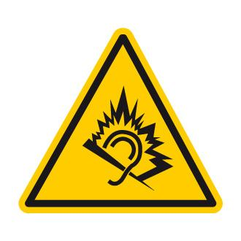

A imprimer-Diagnostic
  
 | Protections collectives | Bouton d’arrêt d’urgence

Familles risques |  | PICTOGRAMMES PRODUITS CHIMIQUES

Risques de chutes | Chutes de hauteur (ouvertures sol)
 | Chutes de hauteur (échelles, échafaudage, nacelles,...)
 | Glissades, trébuchements
 | Chute de plain pieds
 | Chute avec dénivellation
 | Chutes d'objets et effondrements
Risques mécaniques | Ecrasement, coincement
 | Chocs, heurt
 | Perforation, cisaillement | PICTOGRAMMES D'OBLIGATION
 | Projections, éclatements
 | Entraînement, happement
 | Coupures, sectionnement. | 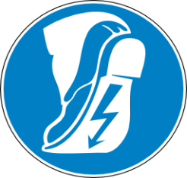 
 | Fluides sous pression
Risques électriques | Contact direct avec éléments sous tension
 | Contact indirect avec éléments sous tension
 | Electricité statique
 | Décharges haute tension
 | Courts-circuits, surchages
 | Champs électromagnétiques
 | Champs électromagnétiques + laser
Risques thermiques | Brûlures par contact avec des objets à haute température
 | Brûlures par contact avec des flammes
 | Explosion
 | Rayonnement de sources de chaleur
 | Contact avec des objets à très basse température
 | Atteinte à la santé dûs à un environnement de travail chaud ou froid
Risques liés au bruit | Détérioration de l'audition par un niveau de bruit élevé
 | Interférence au niveau communication
 | Perception des signaux acoustiques
Risques liés aux vibrations | Vibrations par des machines tenues à la main
 | Vibrations transmises à l'ensemble du corps (engins, ...)
Risques de rayonnements | Rayonnements basses fréquences, fréquences radio, micro-ondes
 | Rayonnements lumineux IR et UV
 | Rayonnement laser
 | Rayonnement lumineux visible ( éblouissement, effet stroboscopique,...)
Risques chimiques | Inhalation produits dangereux (vapeurs, gaz, brouillard)
 | Inhalation poussières fines particules
 | Réactions entre produits (incendie, explosion…)
 | Contacts peau, muqueuses, plaies ouvertes
 | Amiante
 | Manque d'oxygène
Risques biologiques | Présence de bactéries, de virus
Risques ergonomiques | Efforts excessifs
 | Mauvais posture de travail
 | Charges lourdes
 | Conception, l'emplacement, l'accessibilité des commandes
 | TMS (travail répétitif)
 | Ecrans de visualisation, travail sur écran, …
 | Surcharge ou la sous-charge mentale
 | Stress
 | Inadéquation de l'éclairage général, de l'éclairage local
Risques d'incendie | Manutention, la mise en oeuvre, le stockage de produits inflammables
 | Surchauffe des installations
 | Présence de flammes nues
 | Production d'étincelles
 | Manque ou à l'absence de moyens d'extinction
 | Manque ou à l'absence d'éclairage de secours
 | Manque d'accessibilité des moyens d'extinction
 | Manque d'accessibilité des voies et sorties de secours
 | Manque de signalisation de sécurité
Autres risques | Travail isolé
 | Collision avec véhicules externes (poids lourds, camion poubelle,…)
 | Collision avec engins internes (chariot élévateur, nacelle,…)

PICTOGRAMMES INTERDICTION

PICTOGRAMMES DES GANTS

PICTOGRAMMES D'AVERTISSEMENT

